关系图
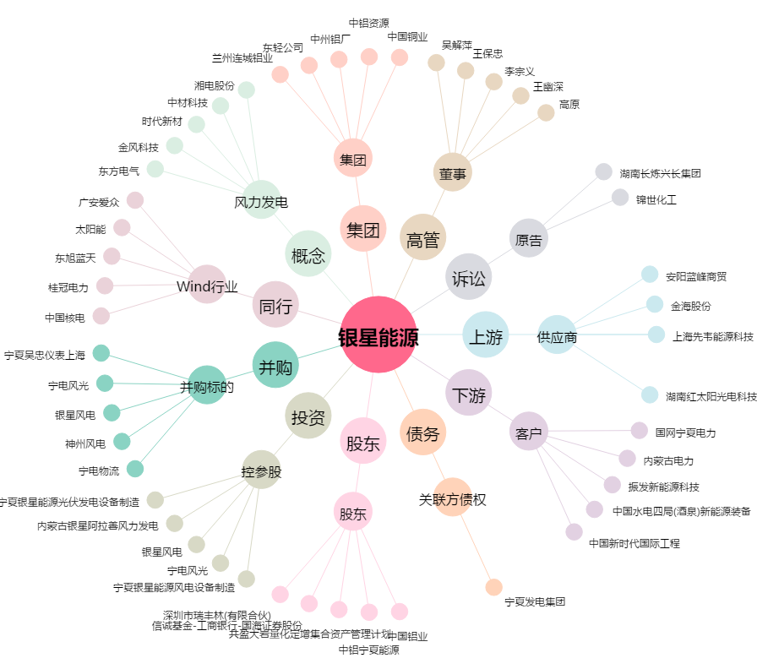
银星能源[000862.SZ] - 关系概览图

